3.0 - PO Table Example
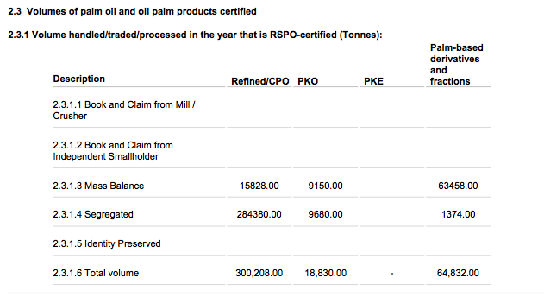
Example for PO Tables for P&T, CGM and Retailer categories

Eg. Volumes of palm oil and oil palm products certified
Eg. 2.3.1 Volume handle/traded/processed in the year that is RSPO-certified tonnes)
 | Description | Crude Palm Oil | Crude Palm Kernel Oil | Palm Kernal Expeller | Crude Palm Oil-based Derivatives | Crude Palm Kernel Oil-based Derivatives | Total
2.3.1.1 | Book & Claim from Mill/Crusher | 1528 | 4432 | 0 | 321 | 34 | Auto sum of Book & Claim from Mill/Crusher
2.3.1.2 | Book & Claim from Independent Smallholder | 0 | 0 | 0 | 0 | 0 | Auto-sum of Book & Claim from Independent Smallholder
2.3.1.3 | Mass Balance | 656 | 0 | 0 | 234 | 22 | Auto-sum of Mass Balance
2.3.1.4 | Segregated | 234 | 112 | 0 | 342 | 123 | Auto-sum of Segregated
2.3.1.5 | Identity Preserved | 544 | 211 | 0 | 343 | 451 | Auto-sum of Identity Preserved
2.3.1.6 | Total | Auto-sum of Crude/Refined Palm Oil | Auto-sum of Palm Kernel Oil | Auto-sum of Palm Kernel Expeller | Auto-sum of CPO derivatives | Auto-sum of CPKO derivatives | Auto-sum of totals for 2.3.1.1 to 2.3.1.5

Example from previous ACOP (doesn't include the new Total column)

